【1】ファイルレイアウト
ファイルレイアウト
"地方公共団体コード","自治体検診名","検診管理番号","検診種別","問診票名"
"011002","肺がん検診","abcdefghij0123456789abcdefghij0123456789abcdefghij0123456789ABC1","61","肺がん検診"

検診種別について
自治体検診の検診種別について

 | 自治体検診は、１次検査と精密検査の２種類が存在する

 |  | ※厚労省のホームページから抜粋
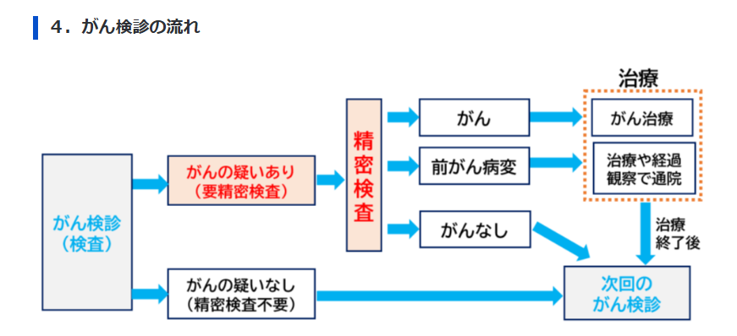

 | 自治体検診の種別だけでなく、検査の種類も踏まえたコード体系とする。

 | No. |  | 種類 | 検査 | 検診種別コード
 | 1 |  | 歯周疾患 | 一次 | 11
 | 2 |  |  | 精密 | 12
 | 3 |  | 骨粗鬆症検診 | 一次 | 21
 | 4 |  |  | 精密 | 22
 | 5 |  | 肝炎ウイルス検診 | 一次 | 31
 | 6 |  |  | 精密 | 32
 | 7 |  | 胃がん検診 | 一次 | 41
 | 8 |  |  | 精密 | 42
 | 9 |  | 子宮頸がん検診 | 一次 | 51
 | 10 |  |  | 精密 | 52
 | 11 |  | 肺がん検診 | 一次 | 61
 | 12 |  |  | 精密 | 62
 | 13 |  | 乳がん検診 | 一次 | 71
 | 14 |  |  | 精密 | 72
 | 15 |  | 大腸がん検診 | 一次 | 81
 | 16 |  |  | 精密 | 82

